2018
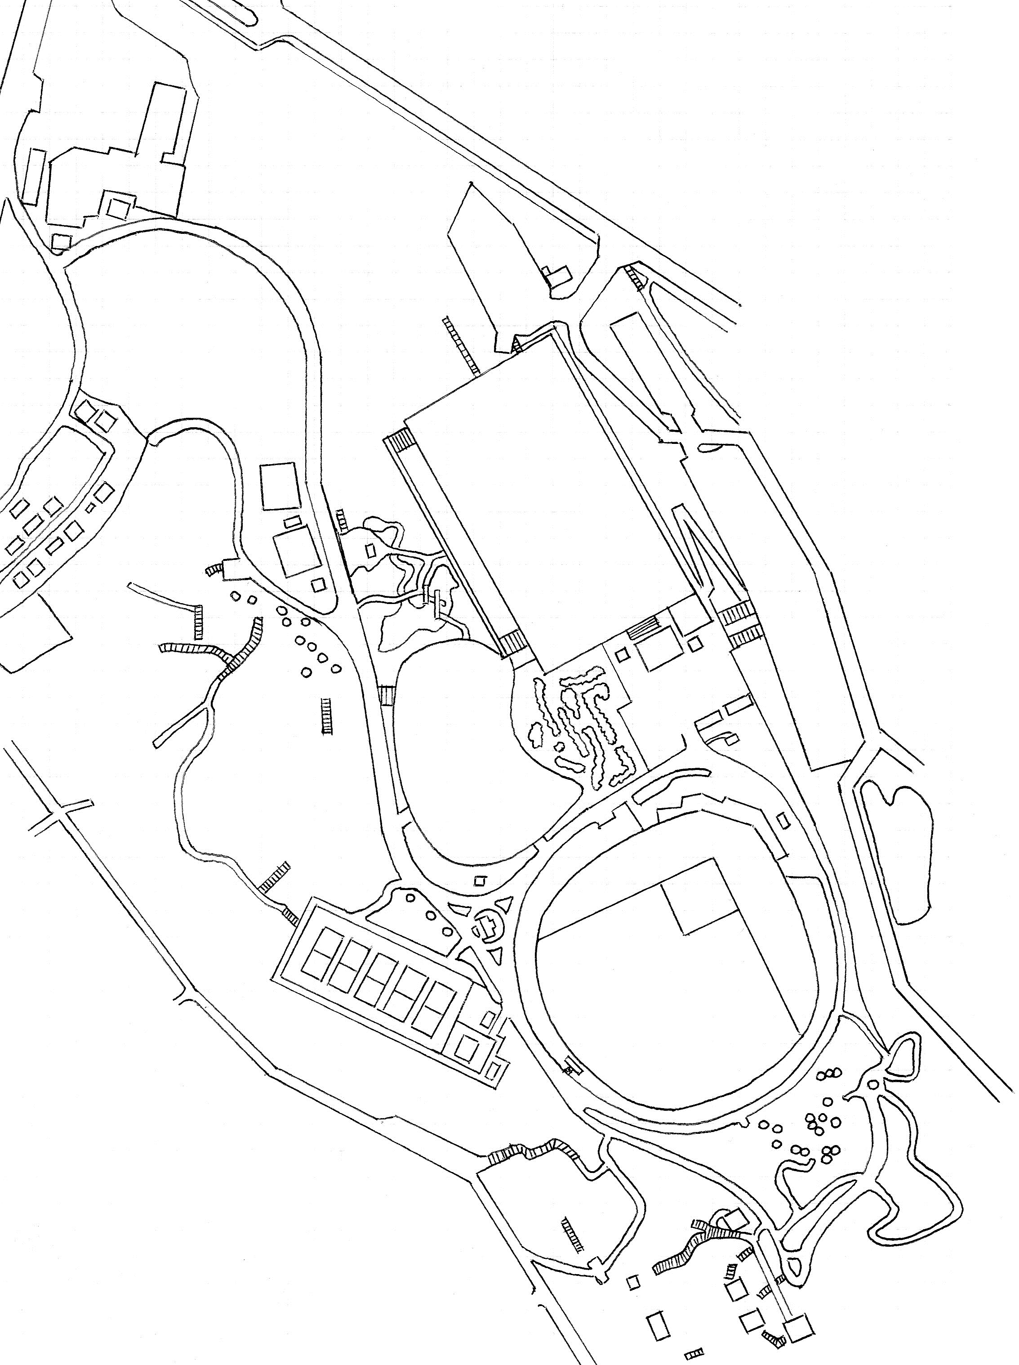
マスターズ日本選手権コースマップ

民家
11
公民館
12
Ａ
10
８

７

９
テニスコート

４
５
６

３
DZ
18
DZ
２
DZ
13
17
DZ

DZ
14
グランド
16
15

１
本部
野球場
藤棚

トイレ

本部

倉庫

ホール |  | 1 | 2 | 3 | 4 | 5 | 6 | 7 | 8 | 9 | 平均 | 合計
距離：プロ |  | 135 | 90 | 60 | 40 | 60 | 55 | 70 | 87 | 89 | 76 | 686
距離：アマ |  | 135 | 90 | 60 | 40 | 60 | 55 | 70 | 87 | 89 | 76.2 | 686
 |  |  |  |  |  |  |  |  |  |  | （単位：ｍ） |  | 1～18ホール
ホール |  | 10 | 11 | 12 | 13 | 14 | 15 | 16 | 17 | 18 | 平均 | 合計 | 平均 | 合計
距離：プロ |  | 80 | 70 | 107 | 70 | 65 | 105 | 58 | 55 | 60 | 74.4 | 670 | 75.3 | 1356
距離：アマ |  | 80 | 70 | 82 | 70 | 65 | 55 | 58 | 55 | 60 | 66.1 | 595 | 71.2 | 1281
 |  |  |  |  |  |  |  |  |  |  | （単位：ｍ） |  | （単位：ｍ）
ローカルルール説明
◆ＯＢ説明
 | 共通：ＯＢラインは、人工物と芝・土との境。
 | 共通：園内道路（アスファルト・コンクリート）及びそれを越えたエリア。
 | 3H：池の底面とその中にある岩。藤棚及び周囲のコンクリート部分。
 | 7H・8H：小旗に囲われた垣根。
 | 5H・6Ｈ：コース右側の柵の外。
 | 15H：野球場グランド内（※壁と芝の境がOB・フェンスとの境ではありません。）及び小旗に囲われた花壇。
 | 17H：テニスコート内。
 | 16Ｈ：コース左側の柵の外及び小旗の外。
1H：グランドの土のエリアのみセーフ。
2H：ゴールのある芝生エリアとグランドの緑色のエリアはセーフ。（※エリア内のコンクリート土台はセーフ。）
3H：池周りの岩に少しでもディスクが立てかかっていればセーフ。橋はセーフ。
１投目がＯＢの場合は１ペナでＤＺへ。ＤＺからのＯＢは通常のＯＢとする。
13H・18H：アイランドホール
 | ・アイランド内にディスク静止でアイランド消滅。
 | ・1投目失敗は1ペナでＤＺへ。
 | ・ＤＺからアイランド内にディスクが静止しなかった場合：１ペナで、そのまま続行。（※アイランドは消滅）
14Ｈ：ティーとゴールのあるエリアのみセーフ。（エリア内の東屋及びベンチはセーフ。）
 | ・ティーとゴールエリアの境にある側溝のフタにディスクが完全に乗った場合。ノーペナでＤＺへ。
15Ｈ：ゴールのある芝生エリアのみセーフ。ＯＢは1ペナでＤＺへ。
 | ・プロ：ティーショットがOBの場合は1ペナでＤＺへ。ＤＺからは通常のOBルール。
 | ・アマ：DZがティーとなります。DZからなので通常のOBルールとなります。
17Ｈ：ダブルマンダトリーホール
 | ・ゴール・マンダトリー・ティーのあるエリアのみセーフ。
 | ・マンダトリー不通過は１ペナでリティー。

